Formato georeferenciación
MINISTERIO DE SALUD Y PROTECCIÓN SOCIAL PROGRAMA NACIONAL DE PREVENCIÓN Y CONTROL DE LA TUBERCULOSIS FORMATO 017 DE TRANSFERENCIA NACIONAL O INTERNACIONALDE PERSONAS AFECTADAS POR TUBERCULOSIS SENSIBLE O FAMACORRESISTENTE
Versión 001
1. DATOS SOCIODEMOGRÁFICOS
1.1 Departamento/Distrito de diagnóstico: |  |  | 1.4 Régimen: |  | 1.7 Fecha de referencia:
1.2 Municipio/localidad de diagnóstico: |  |  | 1.5 EAPB: |  | 1.8 Requiere portabilidad: SI___________ NO___________
1.3 Tipo de identificación y documento: |  |  | 1.6 IPS de diagnóstico: |  | 1.9 Tipo de caso: Sensible _____________ Resistente____________
2. DATOS IDENTIFICACIÓN |  |  |  | 3. DATOS DE GEORREFERENCIACIÓN
2.1 PRIMER APELLIDO | 2.2 SEGUNDO APELLIDO | 2.3 NOMBRES
 |  |  |  | Departamento/país al que se georreferencia | Ciudad/Municipio al que se georreferencia | Barrio/Comuna al que se georreferencia

2.4 EDAD : Unidad de Medida | 2.5 TELÉFONO MÓVIL | 2.6 OCUPACIÓN |  | Dirección exacta del usuario en lugar de destino | Teléfono de contacto del usuario y de familiar. | IPS a la que se georreferencia
Años Meses
4. DOCUMENTOS DE LA GEORREFERENCIACIÓN |  |  |  | 5. DIAGNÓSTICO Y ESQUEMA DE TRATAMIENTO
 | SI | NO |  | Tipo de tuberculosis |  | Condición de ingreso
1
Documento de identidad |  |  |  | Medicamentos primera línea |  | Fase
 |  |  |  | Medicamentos de segunda línea |  | Fase
2
Ficha de Notificación |  |  |  | Dosis actual |  | Dosis entregadas
 |  |  |  | Modalidad de supervision de TDO:
3
Copia de la historia clínica |  |  |  | 6. DATOS DE LA CONFIRMACIÓN DE LA GEORREFERENCIACIÓN
 |  |  |  | Nombre de la persona que realiza la georreferenciación: |  | Cargo:
4
Reporte de laboratorios de diagnóstico |  |  |  | Telefono de la persona que realiza la georreferenciación: |  | Correo electronico.
5
6
Fórmula médica de primera y/o segunda fase
 |  |  |  | Nombre de la persona a la que se le envia la georreferenciación: |  | Cargo:
Reporte de laboratorios de control |  |  |  | Telefono de la persona a la que se le envia la georreferenciación: |  | Correo electrónico:
7
Copia de la tarjeta de tratamiento
7. RUTA DE GEORREFERENCIACIÓN
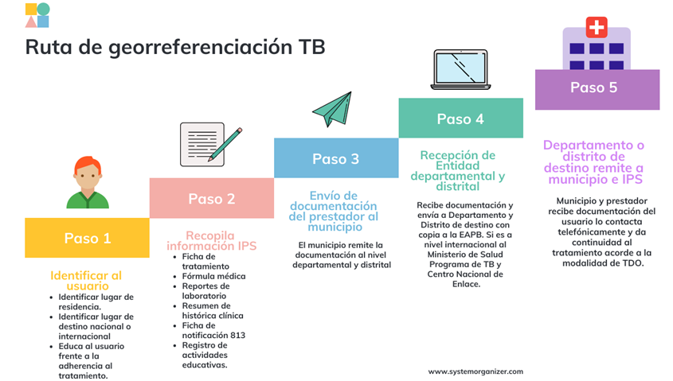

8. OBSERVACIONES
 |  |  |  |  | NOTA: • Si el caso es remitido hacia fuera del país, se debe realizar el envió de la información tarjeta de tratamiento actualizada, resumen de historia clínica, formula médica, y acta donde se establece compromiso del usuario y fechas de viaje al Centro Nacional de Enlace correo: cne@minsalud.gov.co y copia ocruz@minsalud.gov.co • Recordar que si la georreferenciación es interdepartamental se deben entregar al usuario máximo 15 días de tratamiento y si se georreferenciación es fuera del país, deben entregarse al menos para 30 días de tratamiento.

